marks
model | price | mileage | old | year | engine_size | power | transmission | owns | city | lnks
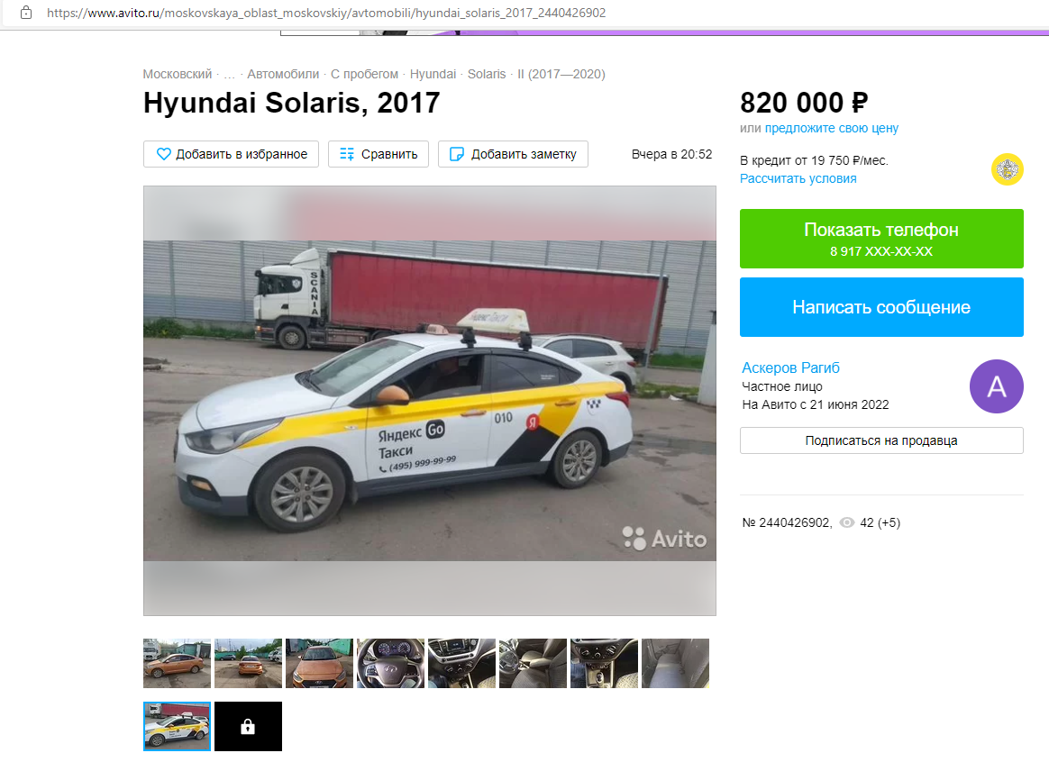
Hyundai Solaris | 820000 | 317000 | 5 | 2017 | 1.6 | 123 | AT | 1 | Московском | https://www.avito.ru/moskovskaya_oblast_moskovskiy/avtomobili/hyundai_solaris_2017_2440426902
Hyundai Solaris | 750000 | 257343 | 4 | 2018 | 1.6 | 123 | AT | 4 | Калининце | https://www.avito.ru/kalininets/avtomobili/hyundai_solaris_2018_2430067807
Hyundai Solaris | 610000 | 205000 | 5 | 2017 | 1.4 | 100 | AT | 3 | Зеленограде | https://www.avito.ru/moskva_zelenograd/avtomobili/hyundai_solaris_2017_2432827354
Hyundai Solaris | 630000 | 230000 | 4 | 2018 | 1.4 | 100 | AT | 1 | Москве | https://www.avito.ru/moskva/avtomobili/hyundai_solaris_2018_2398297824
Hyundai Solaris | 820000 | 317000 | 5 | 2017 | 1.6 | 123 | AT | 1 | Московском | https://www.avito.ru/moskovskaya_oblast_moskovskiy/avtomobili/hyundai_solaris_2017_2440426902
Hyundai Solaris | 750000 | 257343 | 4 | 2018 | 1.6 | 123 | AT | 4 | Калининце | https://www.avito.ru/kalininets/avtomobili/hyundai_solaris_2018_2430067807
Hyundai Solaris | 610000 | 205000 | 5 | 2017 | 1.4 | 100 | AT | 3 | Зеленограде | https://www.avito.ru/moskva_zelenograd/avtomobili/hyundai_solaris_2017_2432827354
Hyundai Solaris | 630000 | 230000 | 4 | 2018 | 1.4 | 100 | AT | 1 | Москве | https://www.avito.ru/moskva/avtomobili/hyundai_solaris_2018_2398297824
Hyundai Solaris | 795000 | 203000 | 5 | 2017 | 1.6 | 123 | AT | 1 | Щелково | https://www.avito.ru/schelkovo/avtomobili/hyundai_solaris_2017_2446010837
Hyundai Solaris | 780000 | 250000 | 5 | 2017 | 1.6 | 123 | AT | 1 | Москве | https://www.avito.ru/moskva/avtomobili/hyundai_solaris_2017_2269097965
Hyundai Solaris | 660000 | 229550 | 4 | 2018 | 1.4 | 100 | AT | 2 | Краснодаре | https://www.avito.ru/krasnodar/avtomobili/hyundai_solaris_2018_2376888020
Hyundai Solaris | 700000 | 187000 | 4 | 2018 | 1.4 | 100 | AT | 2 | Пушкино | https://www.avito.ru/pushkino/avtomobili/hyundai_solaris_2018_2416824510
Hyundai Solaris | 790000 | 200000 | 4 | 2018 | 1.6 | 123 | AT | 4 | Пятигорске | https://www.avito.ru/pyatigorsk/avtomobili/hyundai_solaris_2018_2444380961
Hyundai Solaris | 1000000 | 243000 | 4 | 2018 | 1.6 | 123 | MT | 1 | Москве | https://www.avito.ru/moskva/avtomobili/hyundai_solaris_2018_2452444714
Hyundai Solaris | 470000 | 270000 | 5 | 2017 | 1.4 | 100 | MT | 3 | Новгороде | https://www.avito.ru/velikiy_novgorod/avtomobili/hyundai_solaris_2017_2368103634
Hyundai Solaris | 500000 | 250000 | 5 | 2017 | 1.4 | 100 | MT | 2 | Санкт-Петербурге | https://www.avito.ru/sankt-peterburg/avtomobili/hyundai_solaris_2017_2399056171
Hyundai Solaris | 600000 | 259116 | 5 | 2017 | 1.4 | 100 | MT | 4 | Твери | https://www.avito.ru/tver/avtomobili/hyundai_solaris_2017_2404594181
Hyundai Solaris | 850000 | 243500 | 3 | 2019 | 1.4 | 100 | MT | 1 | Москве | https://www.avito.ru/moskva/avtomobili/hyundai_solaris_2019_2491289955
Hyundai Solaris | 679000 | 300000 | 5 | 2017 | 1.4 | 100 | AT | 2 | Санкт-Петербурге | https://www.avito.ru/sankt-peterburg/avtomobili/hyundai_solaris_2017_2436447199
Hyundai Solaris | 650000 | 323483 | 5 | 2017 | 1.4 | 100 | MT | 2 | Магнитогорске | https://www.avito.ru/magnitogorsk/avtomobili/hyundai_solaris_2017_2491192543
Hyundai Solaris | 555000 | 280000 | 5 | 2017 | 1.4 | 100 | AT | 1 | Москве | https://www.avito.ru/moskva/avtomobili/hyundai_solaris_2017_2466788100
Hyundai Solaris | 930000 | 228000 | 3 | 2019 | 1.6 | 123 | AT | 1 | Казани | https://www.avito.ru/kazan/avtomobili/hyundai_solaris_2019_2463546443
Hyundai Solaris | 610000 | 212000 | 5 | 2017 | 1.4 | 99 | AT | 2 | Зеленограде | https://www.avito.ru/moskva_zelenograd/avtomobili/hyundai_solaris_2017_2407315939
Hyundai Solaris | 750000 | 190000 | 5 | 2017 | 1.4 | 100 | AT | 2 | Москве | https://www.avito.ru/moskva/avtomobili/hyundai_solaris_2017_2351707187
Hyundai Solaris | 750000 | 217000 | 4 | 2018 | 1.6 | 123 | AT | 1 | Москве | https://www.avito.ru/moskva/avtomobili/hyundai_solaris_2018_2406470497
Hyundai Solaris | 599000 | 264000 | 5 | 2017 | 1.4 | 100 | MT | 1 | Одинцово | https://www.avito.ru/odintsovo/avtomobili/hyundai_solaris_2017_2432949205
Hyundai Solaris | 780000 | 286300 | 5 | 2017 | 1.6 | 123 | AT | 2 | Москве | https://www.avito.ru/moskva/avtomobili/hyundai_solaris_2017_2450559481
Hyundai Solaris | 675000 | 205522 | 4 | 2018 | 1.6 | 123 | MT | 1 | Москве | https://www.avito.ru/moskva/avtomobili/hyundai_solaris_2018_2324647600
Hyundai Solaris | 539000 | 280000 | 4 | 2018 | 1.4 | 100 | MT | 1 | Москве | https://www.avito.ru/moskva/avtomobili/hyundai_solaris_2018_2451709627
Hyundai Solaris | 725000 | 185468 | 4 | 2018 | 1.6 | 123 | MT | 3 | Липецке | https://www.avito.ru/lipetsk/avtomobili/hyundai_solaris_2018_2323224307
Hyundai Solaris | 650000 | 281000 | 4 | 2018 | 1.4 | 100 | MT | 1 | Москве | https://www.avito.ru/moskva/avtomobili/hyundai_solaris_2018_2421766613
Hyundai Solaris | 800000 | 307895 | 4 | 2018 | 1.6 | 123 | AT | 3 | Москве | https://www.avito.ru/moskva/avtomobili/hyundai_solaris_2018_2362159849
...

